記入例
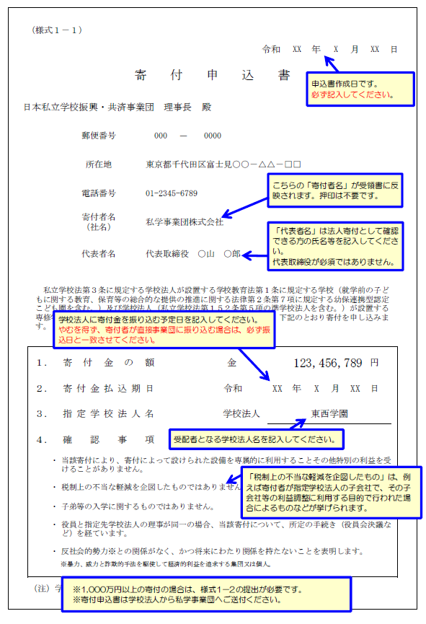

← 「東海学園」とご記入ください。

←様式１－２の提出はご不要です。

